创建许可证文件
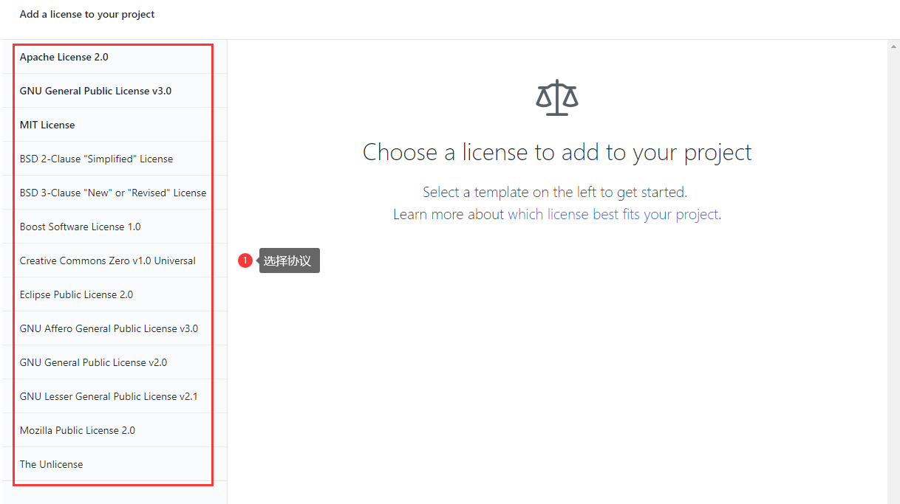
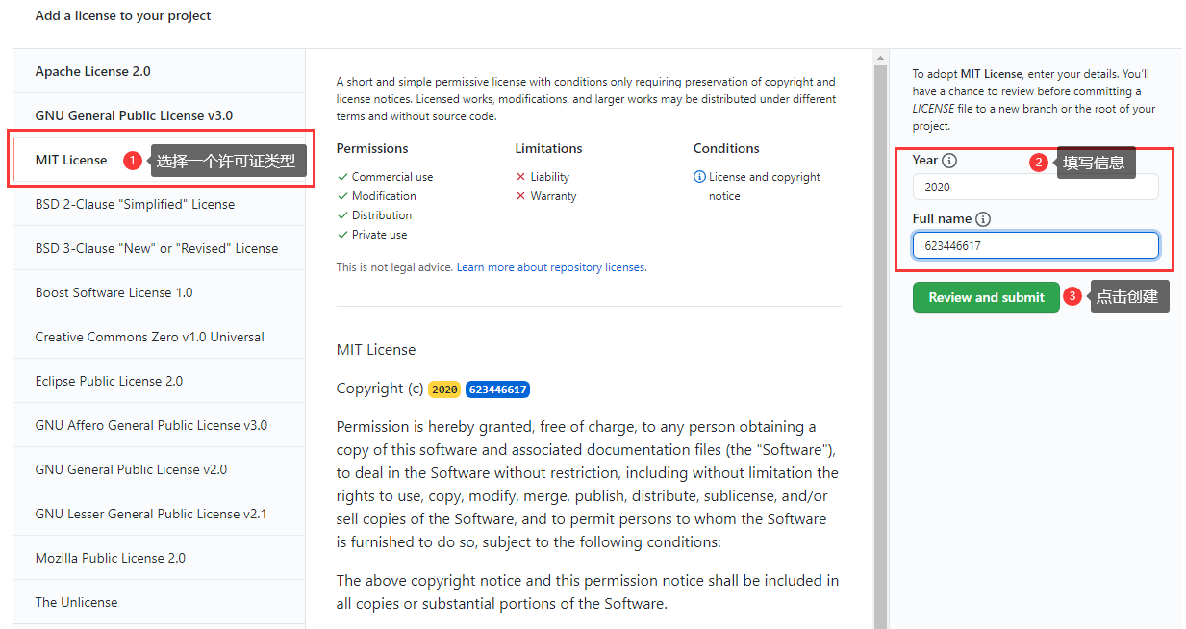
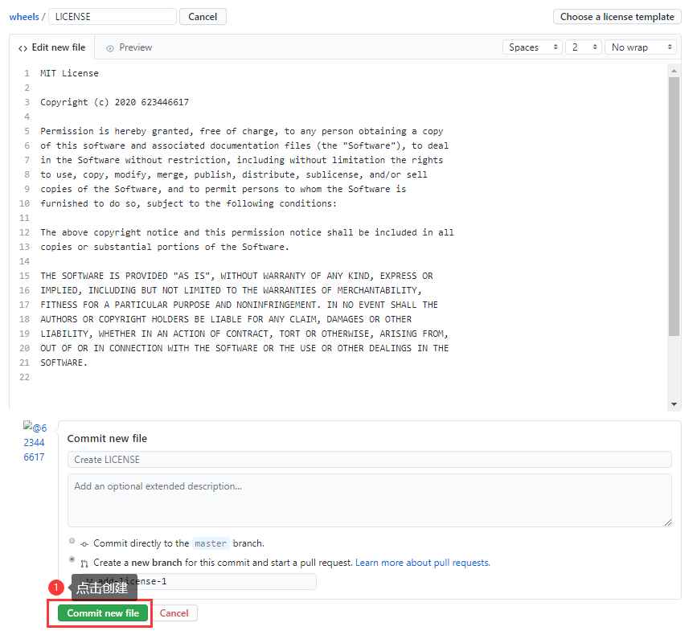
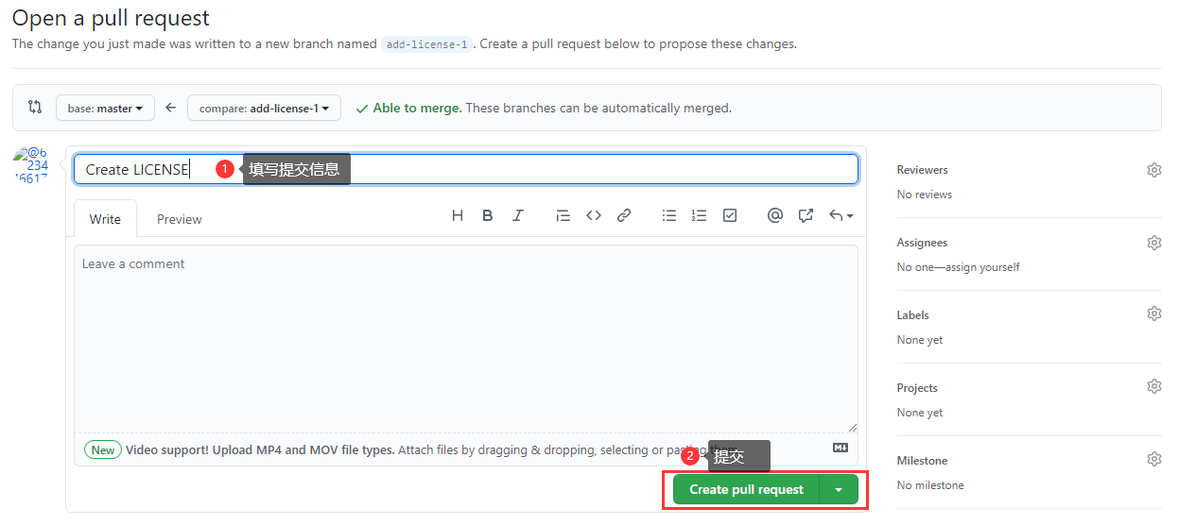
github上选择Create new file

输入LICENCE，会自动弹出Choose a licence template 按钮，并点击

点击按钮后

初始化node项目
1.执行npm init，生成package.json
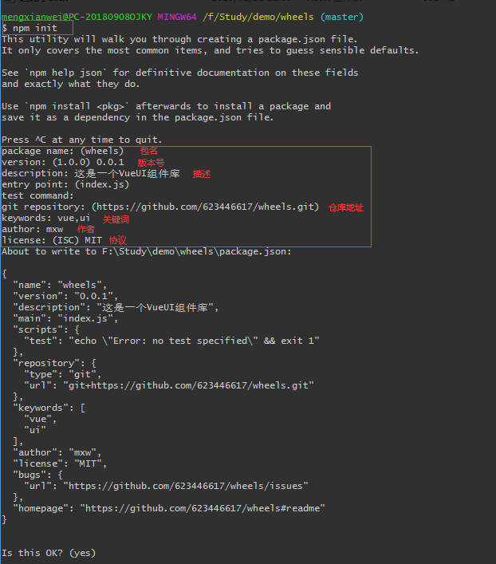

2.安装vue
npm i vue | 注：从npm v6开始，默认--save

